附件01.流量监控-说明
1、现状：
 | 仅支持查看各主机相应的网络"流入量"、"流出量"

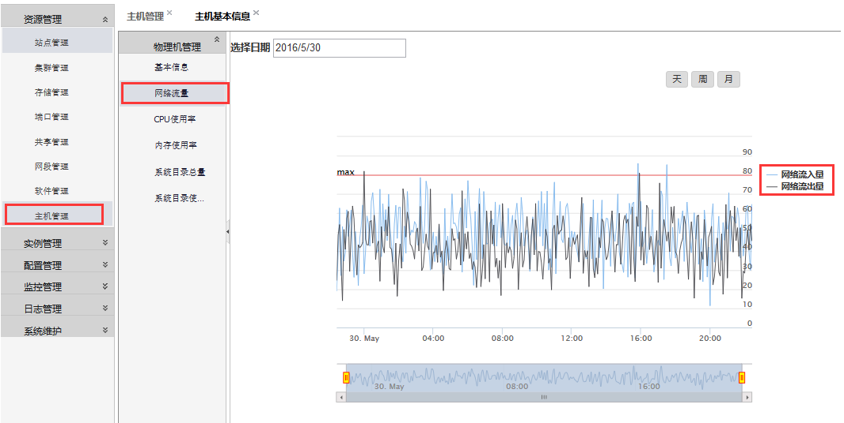

2、新需求：
 | 各主机有可能存在多个网卡(设备）、需要分别展示"流入量"、"流出量"信息，接口返回参数如下：
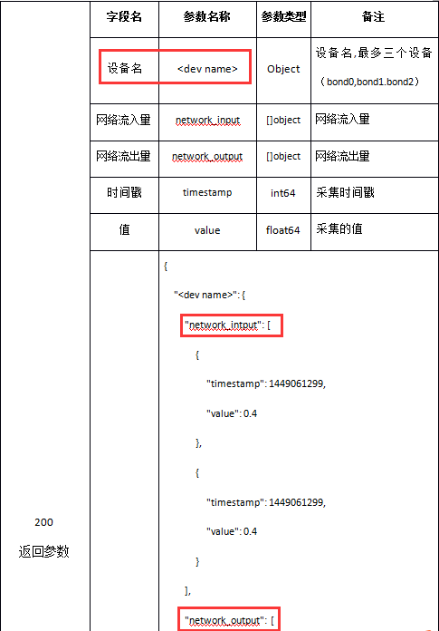

3、课题：
 | 新页面样式待定

附件02.目录监控-说明
1、现状：
 | root、home目录总量、使用率是按照"总量"、"使用率"区分节点显示的
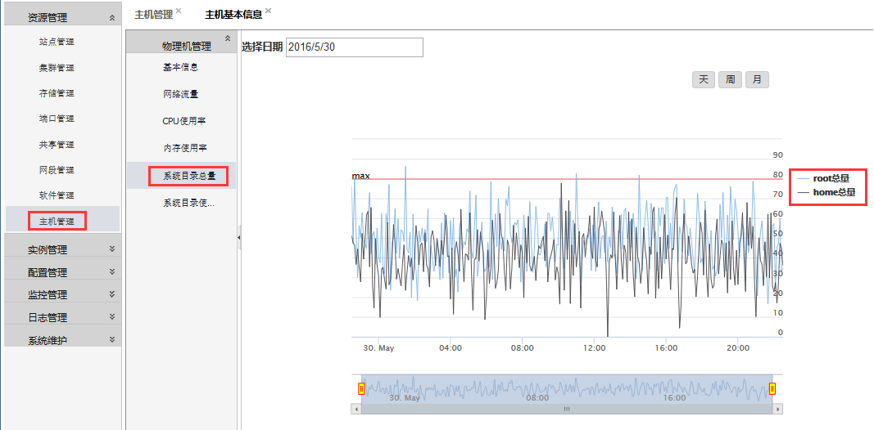

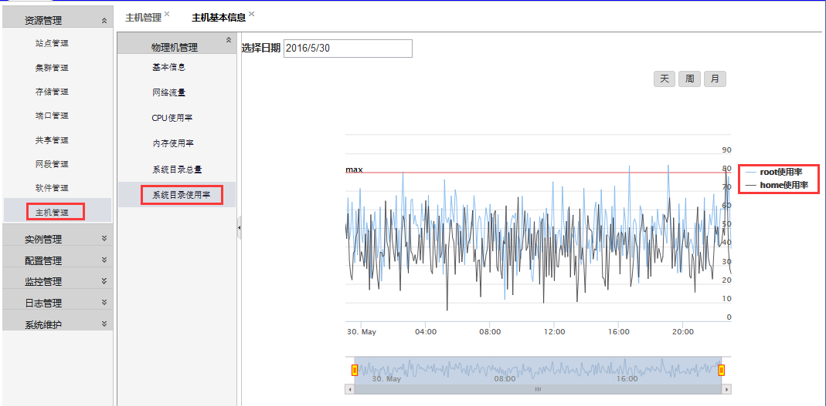

2、新需求：
 | 后端API是按目录（root、home）返回"使用率"、"总量"的，前端页面最好能作调整，否则现有两个页面每次显示均需调用2个API。
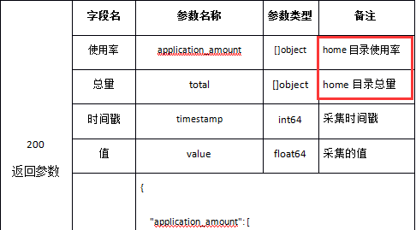
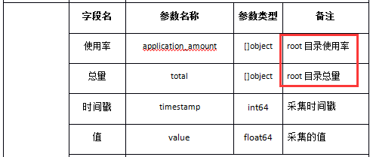

3、课题：
 | 新页面样式待定

附件03.实例页面调整
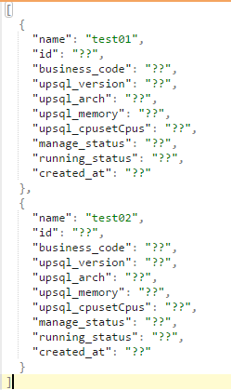
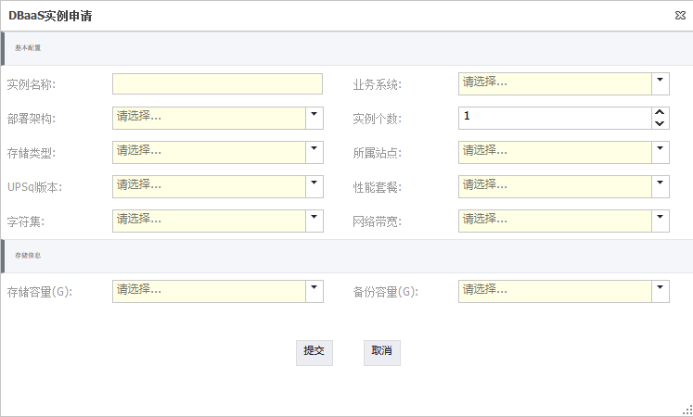
 |  |  |  |  |  |  |  |  |  | 业务申请？

 |  |  |  |  |  |  |  |  |  | 业务名 | 直接输入？排重？

所属站点 | 业务系统代码 |  | 状态
 | 输入时要做满位检查 |  | 管理状态

申请 | 启用 | 停用 | 备份策略 | 注销 | 性能变更 | 容量变更 |  | 管理

检索条件？ |  |  | name |  | Modules{"Name": "upsql",}：Version
 | 待加字段：
 | business_code |  |  |  |  |  | Modules{"Name": "upsql",}：arch |  |  |  |  | manage_status | 待加字段：
 |  |  |  |  |  |  | 要翻译 |  |  |  |  |  | running_status
 |  |  |  |  |  |  |  |  |  | 业务申请表中的创建人 |  |  |  | created_at

 |  |  |  |  |  |  |  |  | Modules{"Name": "upsql",}：{host_config：Memory、CpusetCpus}

附件07-主机资源监控
